Oppgave 18
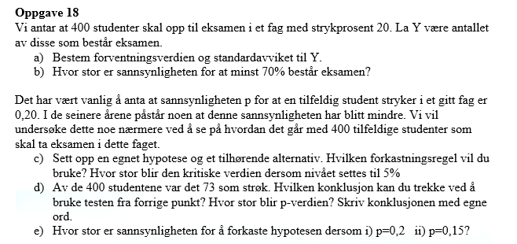
Y- antallet de som består eksamen
Y~Bin (400, 0.8)
a) E(Y)=np= |  | 320
SD(Y)=ROT(np(1-p))= |  | 8.0

b) 70% av 400 er 400*0,7=280 personer
P(Y≥280)=1-P(Y≤279)= |  |  | 0.99999926283

c) H_0: p=0,8 mot H_1: p>0,8
Y er tilnærmet normalfordelt, fordi Var(Y)=64>10.
Testobservator er

Den kritiske verdien er z_0,05= |  |  | 1.644853627
Hvis Z>z_0,05, kan vi påstå H_1 og forkaste H_0.

d) |  | 0.8175
 | Z= | 0.875
Z<z_0,05. Vi kan ikke påstå H_1.
p-verdi= | P(X≥327|H_0)=1-P(X≤326)= |  |  | 0.20947126133
p-verdi>α. Det betyr at vi ikke kan påstå H_1.
Det er ikke nok statistisk grunnlag for å si at strykprosenten har gått ned.

